남쪽
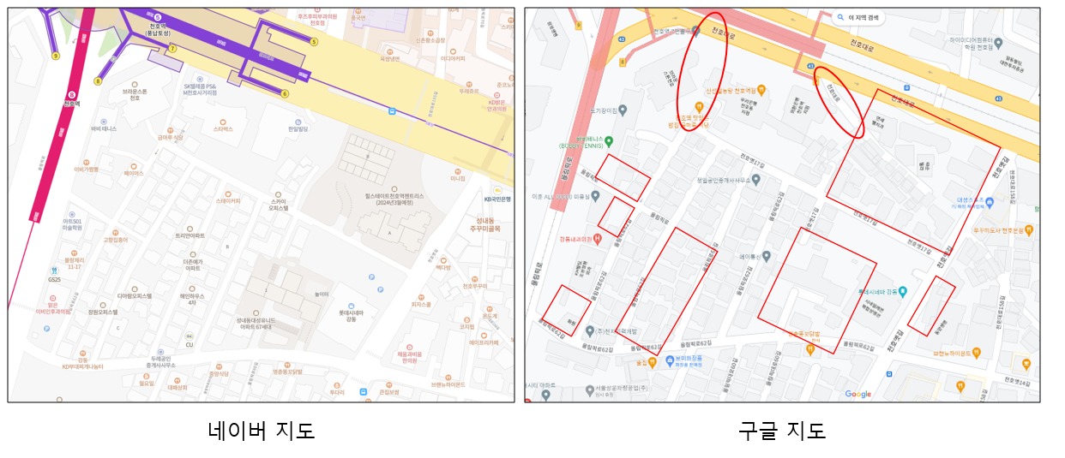

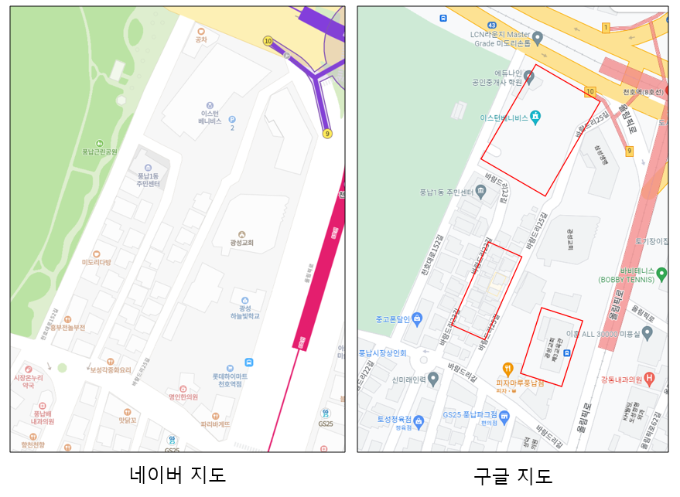
원- 도로가 다른 부분 사각형- 건물이 크게 다른 부분 도로는 크게 다르지 않음. 건물은 세부적인 부분에서 차이가 많이 남.

북쪽
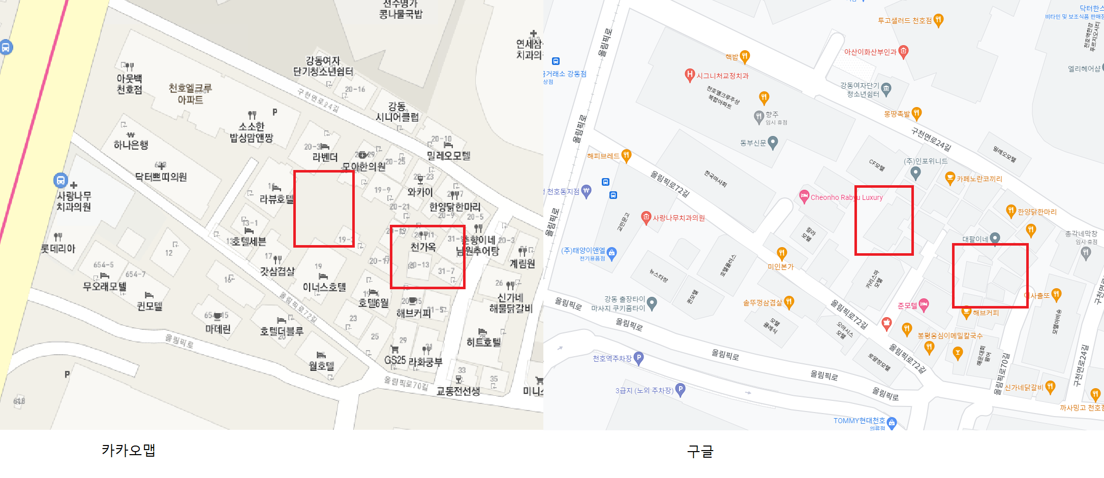

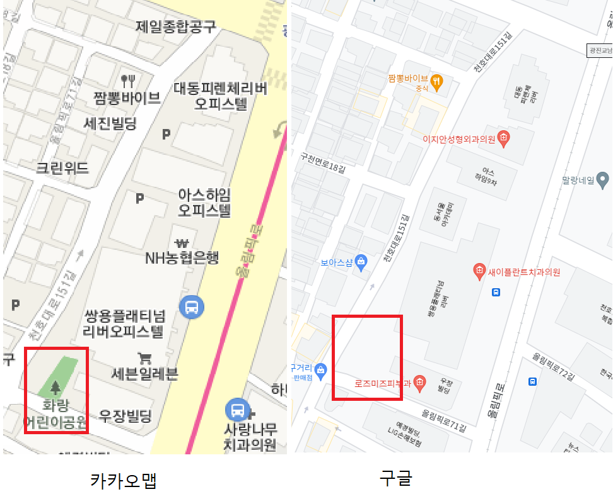

●전반적인 건물의 배치는 국내 현 서비스 지도어플과 유사하나, 건물의 유무 및 배치에서 약간씩의 차이는 발견 ●상호(매장, 가게)단위의 표현은 카카오맵과 비교시 전혀 다른것으로 판단됨 현재는 카카오맵에 등재된 상호가 정확할 것으로 판단됨 정확성의 여부를 떠나 한 건물에 상호가 여러개 있는 등의 차이일 가능성을 배제하지 못 하므로,실제 건물 위치에서 비교해보지 않는 이상 정확도에 대한 판단은 어려움 ●Google Map과 Google Map API Building Rendering의 건물 배치 일치 확인

